Jun 20
Consumos Junio 2020 - Medición 23-05-2020 al 22-06-2020

Precio USD / Mb | 3.35
Capacidad contratada - Mb | 6,000
Abono contratado (USD) | 20,100

 | Reporte CABASE |  |  |  |  | Observium | Contratación SYT
Miembro | Transporte BUE JUN | Transporte Google | Transporte Netflix | Transporte total | Distribucion del transporte | Tráfico tomado del IXP | Capacidad medida | Capacidad contratada | Abono a facturar | Rendimiento IXP | Precio equivalente
 | 95% Mb | 95% Mb | 95% Mb | 95% Mb | % | Mb | Pico Mb | Pico Mb | USD | % | USD / Mb
Servicios Grupo Junín | 1,220 | 132 | 159 | 1,510 | 30.15% | 3,590 | 1,809 | 1,590 | 5,327 | 126% | 1.48
Red Power | 1,476 | 198 | 131 | 1,805 | 36.02% | 3,920 | 2,161 | 1,970 | 6,600 | 99% | 1.68
LinkUp | 661 | 72 | 65 | 798 | 15.93% | 1,700 | 956 | 900 | 3,015 | 89% | 1.77
Empresa Servicios TV por Cable | 486 | 63 | 57 | 606 | 12.09% | 1,340 | 726 | 680 | 2,278 | 97% | 1.70
Young | 200 | 45 | 33 | 278 | 5.55% | 695 | 333 | 460 | 1,541 | 51% | 2.22
UNNOBA | 5 | 1 | 1 | 7 | 0.13% | 168 | 8 | 220 | 737 | -24% | 4.39
Municipalidad | 5 | 2 | - | 7 | 0.13% | 251 | 8 | 80 | 268 | 213% | 1.07
SyT | - | - | - | - | 0.00% |  | - | 100 | 335
Google | 513 |  |  |  |  |  | - |  | -
Netflix | 446
TOTAL | 5,010 | 513 | 446 | 5,010 | 100% | 11,663 | 6,000 | 6,000 | 20,100 | 94% | 1.72

Transporte

Red Power

Grupo Junin
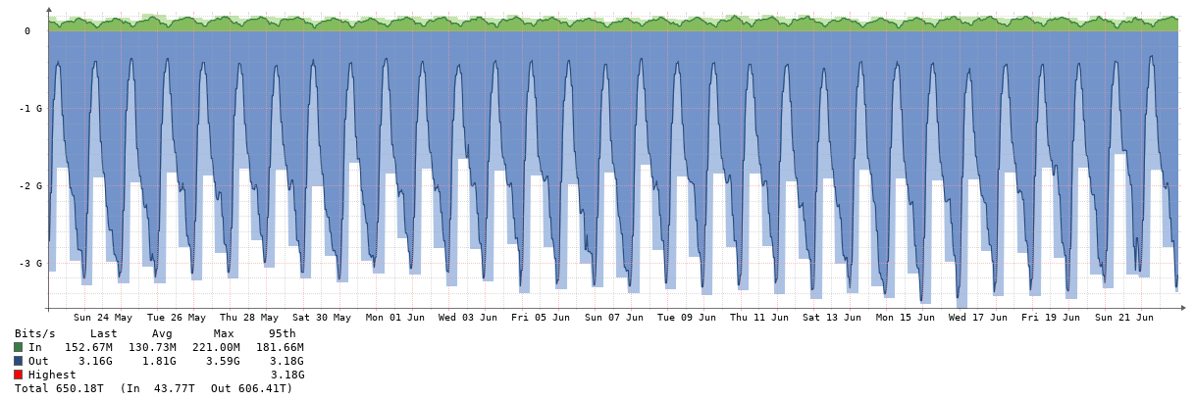

Linkup
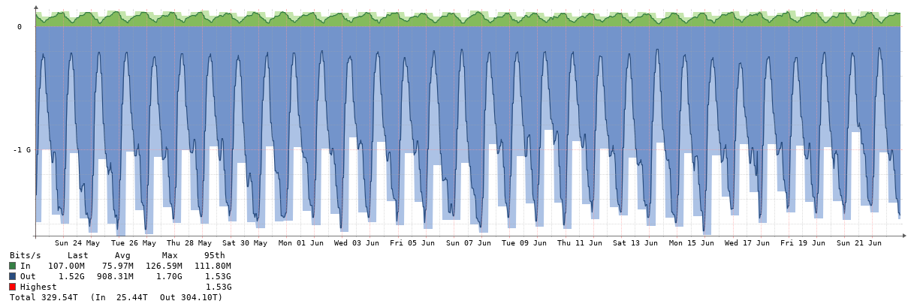

Empresa Servicio TV Cable

Young
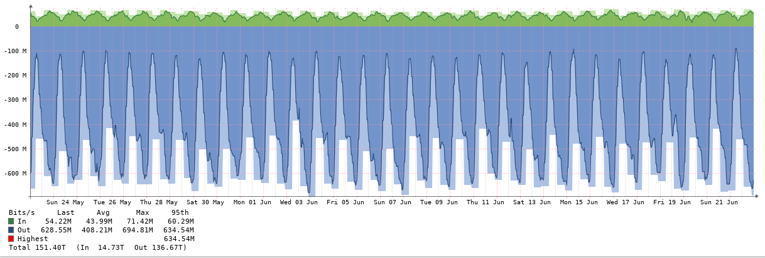

UNNOBA

Muni
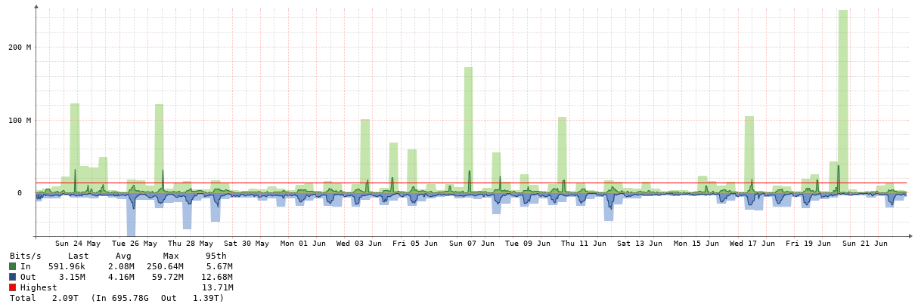

Jul 20
Consumos Julio 2020 - Medición 23-06-2020 al 22-07-2020

Precio USD / Mb | 3.35
Capacidad contratada - Mb | 6,000
Capacidad utilizada - Mb pico | 6,150
Abono contratado (USD) | 20,100

 | Reporte CABASE |  |  |  |  | Observium | Contratación SYT
Miembro | Transporte BUE JUN | Transporte Google | Transporte Netflix | Transporte total | Distribucion del transporte | Tráfico tomado del IXP | Capacidad medida | Capacidad contratada | Distribucion contratada | Abono a facturar | Rendimiento IXP | Precio equivalente
 | 95% Mb | 95% Mb | 95% Mb | 95% Mb | % | Mb | Pico Mb | Pico Mb | % | USD | % | USD / Mb
Servicios Grupo Junín | 1,386 | 134 | 155 | 1,675 | 32.72% | 3,770 | 1,963 | 1,590 | 26.50% | 5,327 | 137% | 1.41
Red Power | 1,628 | 214 | 130 | 1,972 | 38.52% | 4,160 | 2,311 | 1,970 | 32.83% | 6,600 | 111% | 1.59
LinkUp | 532 | 71 | 56 | 658 | 12.86% | 1,690 | 772 | 900 | 15.00% | 3,015 | 88% | 1.78
Empresa Servicios TV por Cable | 377 | 63 | 58 | 498 | 9.73% | 1,400 | 584 | 680 | 11.33% | 2,278 | 106% | 1.63
Young | 221 | 47 | 33 | 301 | 5.87% | 749 | 352 | 460 | 7.67% | 1,541 | 63% | 2.06
UNNOBA | 5 | 1 | 1 | 7 | 0.13% | 110 | 8 | 220 | 3.67% | 737 | -50%
Municipalidad | 6 | 2 | - | 9 | 0.17% | 109 | 10 | 80 | 1.33% | 268 | 36% | 2.46
SyT | - | - | - | - | 0.00% |  | - | 100 | 1.67% | 335
Google | 532 |  |  |  |  |  | -
Netflix | 432
TOTAL | 5,120 | 533 | 432 | 5,120 | 100% | 11,988 | 6,000 | 6,000 | 100% | 20,100 | 100% | 1.68

Transporte
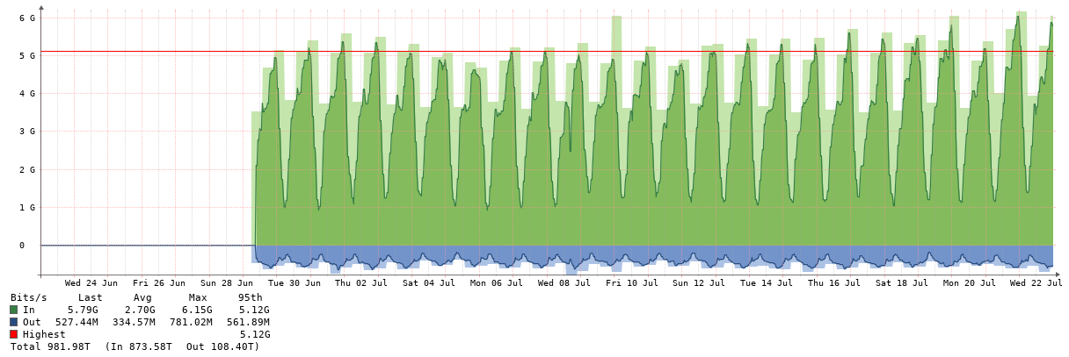

Red Power

Grupo Junin

Linkup

Empresa Servicio TV Cable
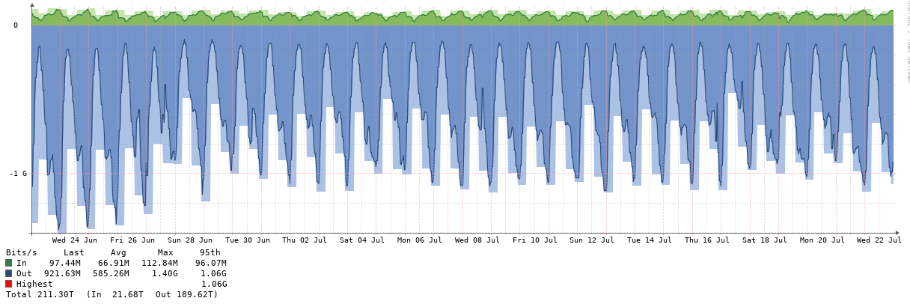

Young

UNNOBA
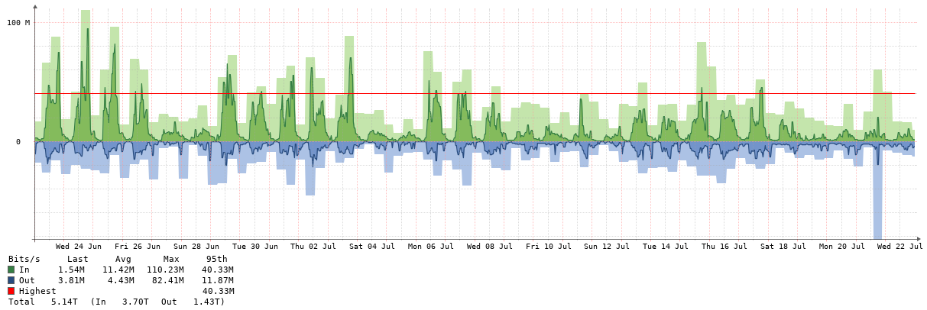

Muni
